Лист1
№ п/п | Артикул | Наименование | Кол-во | Изображение | цвет | Длина, м | Ширина, м | Высота, м | Объем, м3 | Заглушка м8-10 (крепеж к столбу) (на 1 комплектующую) | всего м8-10 | Заглушка м6 (крепеж фанеры между собой) | всего м6 | Объем всего | Гл.М8х60 | Гл.М8х80

Размер 10,50 х 9,00 х 3,35 м
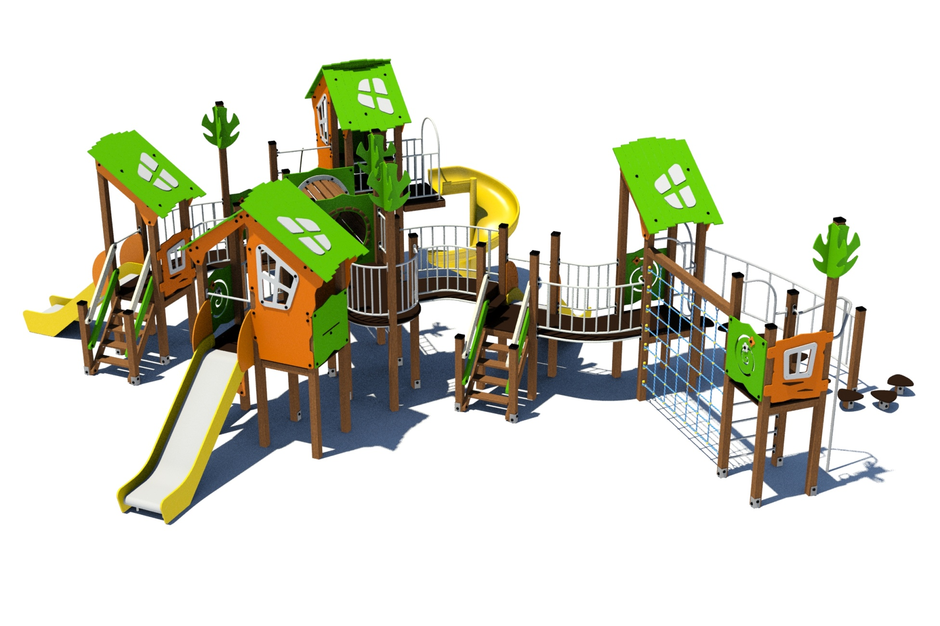 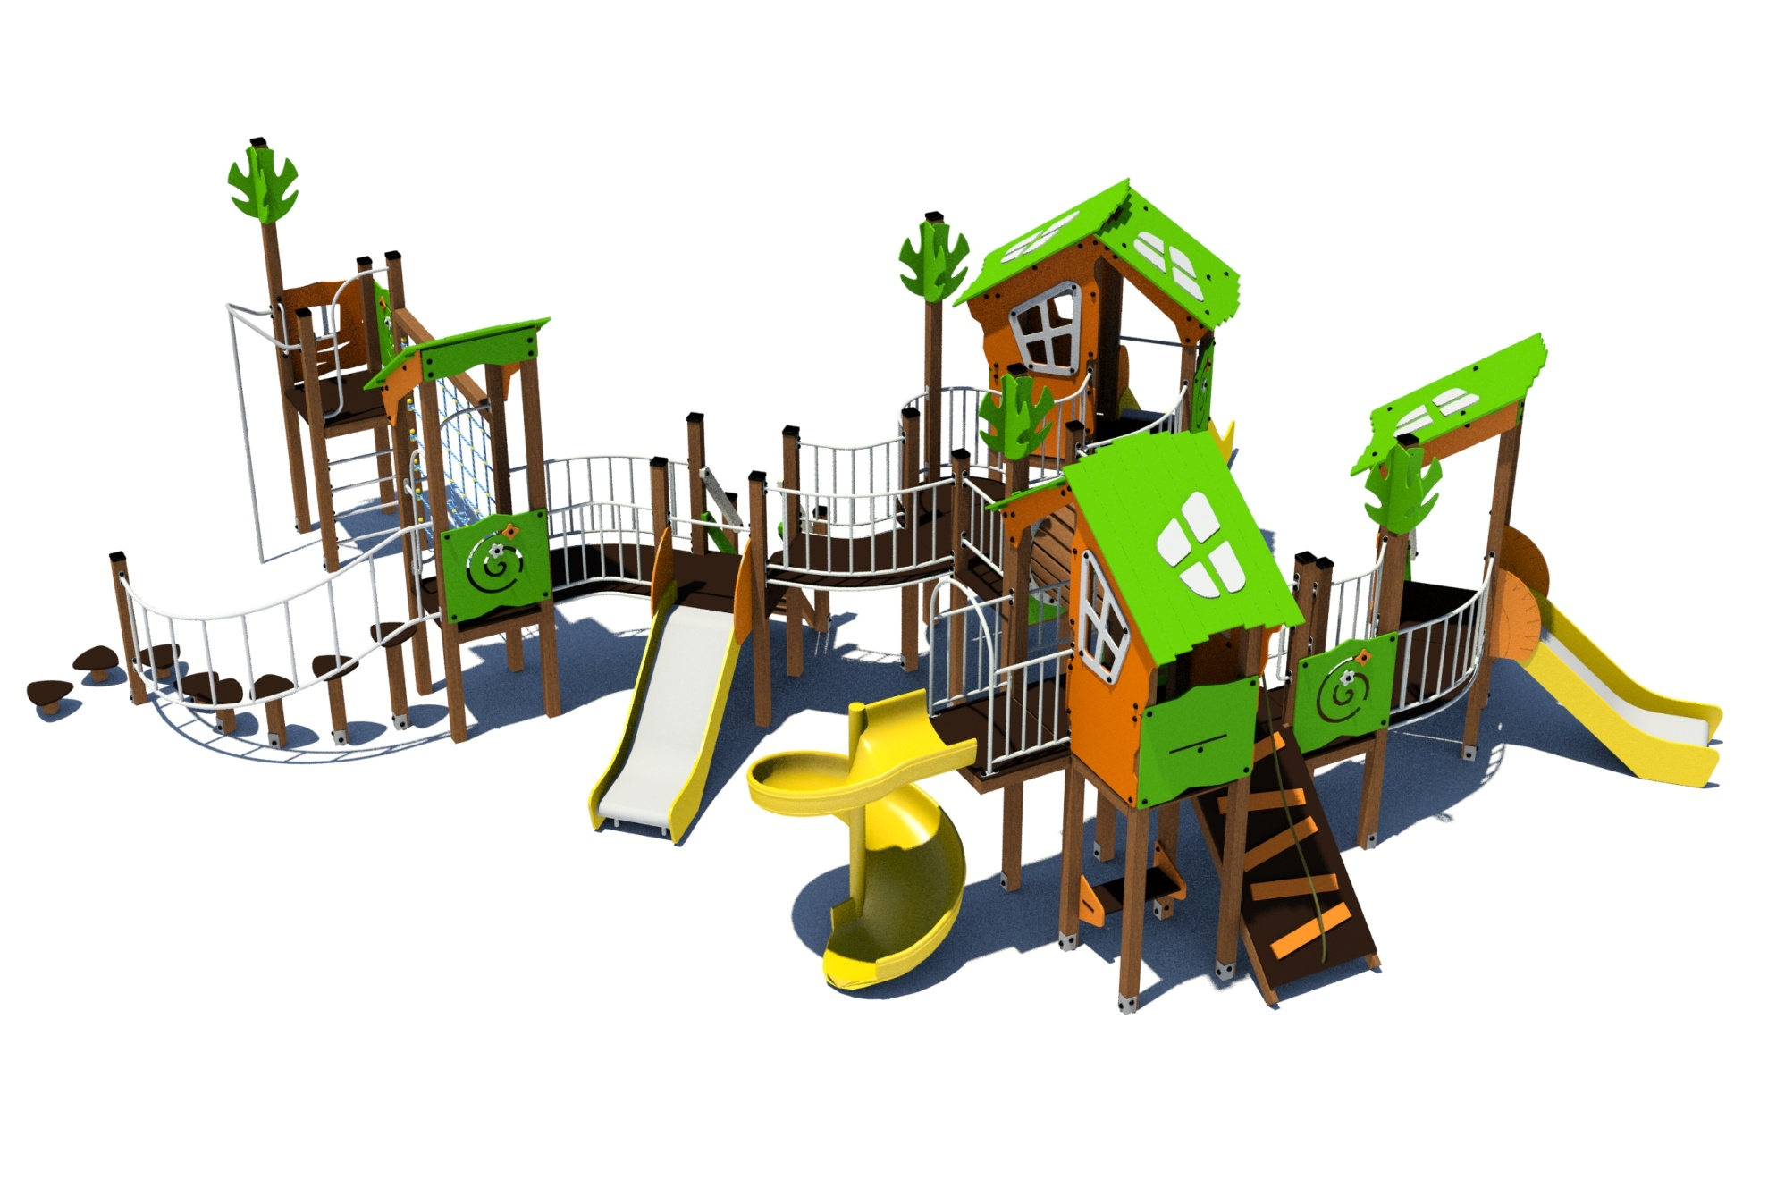 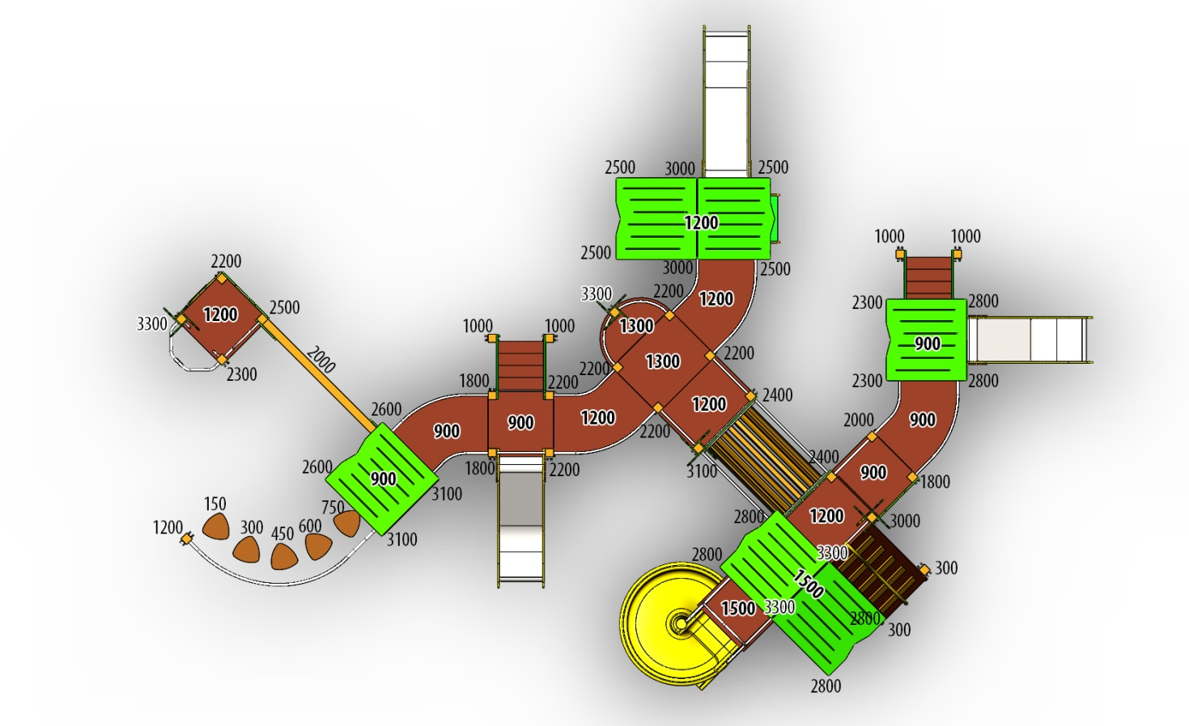

№ п/п | Артикул | Наименование | Кол-во | Изображение | цвет | Длина, м | Ширина, м | Высота, м | Объем, м3 | Заглушка м8-10 (крепеж к столбу) (на 1 комплектующую) | всего м8-10 | Заглушка м6 (крепеж фанеры между собой) | всего м6 | Объем всего | Гл.М8х60 | Гл.М8х80
СТОЛБЫ
1 | 0037ДБ | Столб (брус 100х100) 150 мм | 1 |  | тик | 0.15 |  |  |  |  | 0 |  | 0 | 0.000
2 | 0038ДБ | Столб (брус 100х100) 300 мм | 3 |  | тик | 0.3 |  |  |  |  | 0 |  | 0 | 0.000
3 | 0039ДБ | Столб (брус 100х100) 450 мм | 1 |  | тик | 0.45 |  |  |  |  | 0 |  | 0 | 0.000
4 | 0040ДБ | Столб (брус 100х100) 600 мм | 1 |  | тик | 0.6 |  |  |  |  | 0 |  | 0 | 0.000
5 | 0041ДБ | Столб (брус 100х100) 750 мм | 1 |  | тик | 0.75 |  |  |  |  | 0 |  | 0 | 0.000
6 | 0004ДБ | Столб (брус 100х100) 1000 мм | 4 |  | тик | 1 |  |  |  |  | 0 |  | 0 | 0.000
7 | 0033ДБ | Столб (брус 100х100) 1200 мм | 1 |  | тик | 1.2 |  |  |  |  | 0 |  | 0 | 0.000
8 | 0043ДБ | Столб (брус 100х100) 1800 мм | 3 |  | тик | 1.8 |  |  |  |  | 0 |  | 0 | 0.000
9 | 0005ДБ | Столб (брус 100х100) 2000 мм | 2 |  | тик | 2 |  |  |  |  | 0 |  | 0 | 0.000
10 | 0026ДБ | Столб (брус 100х100) 2200 мм | 7 |  | тик | 2.2 |  |  |  |  | 0 |  | 0 | 0.000
11 | 0027ДБ | Столб (брус 100х100) 2300 мм | 3 |  | тик | 2.3 |  |  |  |  | 0 |  | 0 | 0.000
12 | 0028ДБ | Столб (брус 100х100) 2400 мм | 2 |  | тик | 2.4 |  |  |  |  | 0 |  | #NAME? | 0.000
13 | 0019ДБ | Столб (брус 100х100) 2500 мм | 5 |  | тик | 2.5 |  |  |  |  | 0 |  | 0 | 0.000
14 | 0048ДБ | Столб (брус 100х100) 2600 мм | 2 |  | тик |  |  |  |  |  | 0 |  | 0 | 0.000
15 | 0014ДБ | Столб (брус 100х100) 2800 мм | 6 |  | тик | 2.8 |  |  |  |  | 0 |  | 0 | 0.000
16 | 0034ДБ | Столб (брус 100х100) 3000 мм | 3 |  | тик | 3 |  |  |  |  | 0 |  | 0 | 0.000
17 | 0031ДБ | Столб (брус 100х100) 3100 мм | 3 |  | тик |  |  |  |  |  | 0 |  | 0 | 0.000
18 | 0035ДБ | Столб (брус 100х100) 3300 мм | 4 |  | тик | 3.3 |  |  |  |  | 0 |  | 0 | 0.000
19 | 0013МП | Закладная для столба ) | 51 |  | 9007 |  |  |  | 0.000 | 3 | 153 |  | 0 | 0.000 | 153
ПЛОЩАДКИ |  |  |  |  |  |  |  |  |  |  | 0 |  | 0 | 0.000
20 | 0003СБ | Площадка квадратная 800х800 мм (СБ) | 5 |  |  | 0.8 | 0.8 | 0.08 | 0.051 |  | 0 |  | 0 | 0.256
21 | 0043СБ | Площадка винтового спуска 800х600 мм (СБ) | 1 |  |  | 0.8 | 0.62 | 0.08 | 0.040 |  | 0 |  | 0 | 0.040
22 | 0042СБ | Площадка 800х1000 мм (СБ) | 3 |  |  | 0.8 | 1 | 0.08 | 0.064 |  | 0 |  | 0 | 0.192
23 | 0044СБ | Площадка двойная 1500х800 (СБ) | 2 |  |  | 1.51 | 1 | 0.08 | 0.121 |  | 0 |  | 0 | 0.242
ЛЕСТНИЦЫ |  |  |  |  |  |  |  |  |  |  | 0 |  | 0 | 0.000
 | Лестница на высоту 900 мм (СБ) С ПЕРИЛАМИ |  | 2 | 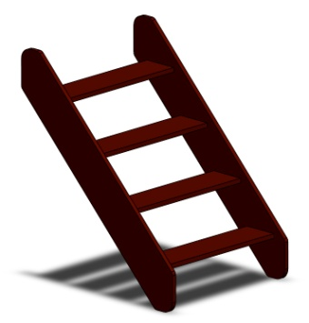 |  |  |  |  |  |  | 0 |  | 0 | 0.000
24 | 000029.П.15.0 | Тетива (лестница 900) 1249 x 269 x 15 (ПНД) | 2 |  | 8014 | 0.8 | 0.98 | 0.021 | 0.016 | 4 | 8 |  | 0 | 0.033 |  | 8
25 | 000029.П.15.1 | Тетива (лестница 900) 1249 x 269 x 15 (ПНД) | 2 |  | 8014 | 0.8 | 0.98 | 0.021 | 0.016 | 4 | 8 |  | 0 | 0.033 |  | 8
26 | 000023 | Ступень 600х150 600 x 150 x 18 | 8 |  | противоскользящая | 0.596 | 0.14 | 0.018 | 0.002 |  | 0 |  | 0 | 0.012
27 | 001851 | Подступенок 600х144 600 x 144 x 18 | 8 |  | 8014
28 | 0001ДБ | Подступенок (доска 35х90х570) | 8 |  | 8014
29 | 000030.П.15.0 | Перила (лестница 900) 1217 x 150 x 15 (ПНД) | 2 |  | 6018 | 1.243 | 1.04 | 0.021 | 0.005 | 0.009 | 0.0188496 |  | 0 | 0.009 |  | 8
30 | 000030.П.15.1 | Перила (лестница 900) 1217 x 150 x 15 (ПНД) | 2 |  | 6018 | 1.243 | 1.04 | 0.021 | 0.005 | 0.009 | 0.0188496 |  | 0 | 0.009 |  | 8
31 | 000030.П.15.0 | Перила (лестница 900) 1217 x 150 x 15 (ПНД) | 2 |  | 7047 | 1.243 | 1.04 | 0.021 | 0.005 | 0.009 | 0.0188496 |  | 0 | 0.009 |  | 8
32 | 000030.П.15.1 | Перила (лестница 900) 1217 x 150 x 15 (ПНД) | 2 |  | 7047 | 1.243 | 1.04 | 0.021 | 0.005 | 0.009 | 0.0188496 |  | 0 | 0.009 |  | 8
33 | 000186 | Панель ступени 800 x 300 x 18 | 3 |  | противоскользящая | 0.8 | 0.3 | 0.018 | 0.004 | 4 | 12 |  | 0 | 0.013 |  | 12
ЛАЗ ГРИБЫ |  |  |  |  |  |  |  |  |  |  | 0 |  | 0 | 0.000
34 | 000109 | Ступенька Грибок 327 x 321 x 18 | 5 |  | противоскользящая | 0.327 | 0.321 | 0.018 | 0.002 |  | 0 |  | 0 | 0.009 |  | 20
35 | 0039МП | лестница поворотная (грибы) | 1 |  | 9007 | 2.35 | 0.65 | 0.8 | 1.222 | 8 | 8 |  | 0 | 1.222 |  | 8
ТРАП на высоту 1200 |  |  |  |  |  |  |  |  |  |  | 0 |  | 0 | 0.000
36 | 000200 | Пол трапа 1450 1450 x 800 x 18 | 1 |  | противоскользящая | 1.4 | 0.8 | 0.018 | 0.021 |  | 0 |  | 0 | 0.021
37 | 0074ДБ | Доска 40х60х1510 мм (коричневый) | 2 |  | 8014 | 1.51 | 0.04 | 0.075 | 0.00453 | 2 | 4 |  | 0 | 0.009
38 | 000201.П.15.0 | Накладка на трап волна 513 x 124 x 15 (ПНД) | 5 |  | 5017 | 0.54 | 0.04 | 0.075 | 0.002 |  | 0 |  | 0 | 0.008
ПЕРЕХОДНЫЕ МОСТЫ |  |  |  |  |  |  |  |  |  |  | 0 |  | 0 | 0.000
39 | 0042МП | Каркас поворотного моста 45гр площадка 800 | 4 |  | 9007 | 1.35 | 0.88 | 0.1 | 0.119 | 8 | 32 |  | 0 | 0.475 |  | 32
40 | 000185 | Пол поворотного моста 45гр 1359 x 906 x 18 | 4 |  | противоскользящая | 1.245 | 1.036 | 0.018 | 0.023 |  | 0 |  | 0 | 0.093
41 | 0043МП | Перила внутренняя пов.моста 45гр площадка 800 | 4 |  | 9007 | 0.79 | 0.16 | 0.72 | 0.091 | 8 | 32 |  | 0 | 0.364 |  | 32
42 | 0044МП | Перила внешняя пов.моста 45гр площадка 800 | 4 |  | 9007 | 1.33 | 0.215 | 0.72 | 0.206 | 8 | 32 |  | 0 | 0.824 |  | 32
БАЛКОН |  |  |  |  |  |  |  |  |  |  | 0 |  | 0 | 0.000
43 | 0075МП | Каркас пола балкона (серый) | 2 |  | 9007 | 0.65 | 0.15 | 0.1 | 0.010 | 4 | 8 |  | 0 | 0.020 |  | 8
44 | 000202 | Пол площадки балкона под столб 1000 x 496 x 18 | 1 |  | противоскользящая | 1 | 0.498 | 0.018 | 0.009 |  | 0 |  | 0 | 0.009
45 | 0075МП | Панель балкона (серый) | 2 |  | 9007 | 0.65 | 0.2 | 0.72 | 0.094 | 8 | 16 |  | 0 | 0.188 |  | 16
46 | 0127ДБ | Доска 40х60х500 мм (поддерживающая снизу) (коричневый) | 1 |  | 8014 | 0.5 | 0.04 | 0.07 | 0.001 |  | 0 |  | 0 | 0.001
47 | 0003МП | Уголок 55х55х40 | 4 |  | 9007 |  |  |  |  |  | 0 | 2 | 8 | 0.000
ПАНЕЛИ |  |  |  |  |  |  |  |  |  |  | 0 |  | 0 | 0.000
48 | 000161.П.15.0 | Окно верхнее 994 x 1210 x 15 (ПНД) | 2 |  | 2008 | 0.994 | 1.21 | 0.021 | 0.018 | 5 | 10 |  | 0 | 0.036 |  | 10
49 | 000161.П.15.1 | Окно верхнее 994 x 1210 x 15 (ПНД) | 2 |  | 2008 | 0.994 | 1.21 | 0.021 | 0.018 |  |  |  |  |  |  | 10
50 | 000157.П.15.0 | Рама окна, накл. на крышу 537 x 755 x 15 (комплект) | 2 | 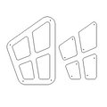 | 7047 | 0.755 | 0.537 | 0.015 | 0.006 |  | 0 | 4 | 8 | 0.012
51 | 000157.П.15.1 | Рама окна, накл. на крышу 537 x 755 x 15 (комплект) | 2 |  | 7047 | 0.755 | 0.537 | 0.015 | 0.006 |  | 0 | 4 | 8 | 0.012
52 | 000164.П.15.0 | Панель нижняя 800 x 650 x 15 (ПНД) | 2 |  | 2008 | 0.8 | 0.65 | 0.021 | 0.008 | 4 | 8 |  | 0 | 0.016 |  | 8
53 | 000164.П.15.1 | Панель нижняя 800 x 650 x 15 (ПНД) | 2 |  | 2008 | 0.8 | 0.65 | 0.021 | 0.008 |  |  |  |  |  |  | 8
54 | Ф-1.04.05-04 | Панель с вырезом для сидушки (800х748мм) (салатовый) | 2 |  | 6018 | 0.8 | 0.748 |  | 0.009 | 4 | 8 |  | 0 | 0.018 |  | 8
55 | Ф-1.04.06-04 | Панель Спираль (800х748мм) (салатовый) | 3 |  | 6018 | 0.8 | 0.748 |  | 0.009 | 4 | 12 |  | 0 | 0.027 |  | 12
56 | 000163.П.15.0 | Боковина крыши двойн. домика 1023 x 271 x 15 (ПНД) | 2 |  | 2008 | 0.82 | 0.77 |  | 0.009 | 2 | 4 |  | 0 | 0.019 |  | 4
57 | 000163.П.15.1 | Боковина крыши двойн. домика 1023 x 271 x 15 (ПНД) | 2 |  | 2008 |  |  |  |  |  |  |  |  |  |  | 4
58 | 000158.П.15.0 | Крыша наклонная 1 1000 x 1149 x 15 | 2 |  | 6018 | 1.15 | 1 |  | 0.014 |  | 0 |  | 0 | 0.028
59 | 000159.П.15.0 | Крыша наклонная 2 1000 x 1200 x 15 | 4 |  | 6018 | 1.2 | 1 |  | 0.014 |  | 0 |  | 0 | 0.058
60 | 000188.П.15.0 | Боковина одинарной крыши 1114 x 244 x 21 | 2 |  | 2008 | 0.905 | 0.8 |  | 0.011 | 2 | 4 |  | 0 | 0.022 |  | 4
61 | 000188.П.15.1 | Боковина одинарной крыши 1114 x 244 x 21 | 2 |  | 2008 |  |  |  |  |  |  |  | 0 |  |  | 4
62 | 000189.П.15.0 | Панель одинарной крыши 800 x 170 x 21 | 2 |  | 2008 | 0.8 | 0.17 |  | 0.002 | 2 | 4 |  | 0 | 0.004 |  | 4
63 | 000190.П.15.0 | Панель Окошко простое 800х797х15 (ПНД) | 3 |  | 2008 | 0.8 | 0.797 |  | 0.010 | 4 | 12 |  | 0 | 0.029 |  | 12
64 | 000191.П.15.0 | Накладка на Панель Окошко простое 405х407х15 (ПНД) | 3 |  | 7047 | 0.404 | 0.408 |  | 0.002 |  | 0 | 4 | 12 | 0.006
65 | 000203.П.15.0 | Ручка фанерная 250х800х15 (ПНД) | 1 |  | 2008 | 0.83 | 0.75 |  | 0.009 | 3 | 3 |  | 0 | 0.009 |  | 3
66 | 000204.П.15.0 | Ручка фанерная с вырезом 250х800х15 (ПНД) | 1 |  | 2008 | 0.83 | 0.75 |  | 0.009 | 2 | 2 | 1 | 1 | 0.009 |  | 3
67 | 000192.П.15.0 | Элемент дерево 290х599х15 (ПНД) | 16 |  | 6018 | 0.29 | 0.6 |  | 0.000 | 2 | 32 |  | 0 | 0.000 |  | 32
68 | 000165.П.15.0 | Сидушка для панели с пазом 600 x 271 x 15 (ПНД) | 2 |  | 6018 | 0.62 | 0.268 |  | 0.003 |  | 0 |  | 0 | 0.006 |  | 4
69 | 000039.П.15.0 | Подпорка сидушки 335х200х15 (ПНД) | 2 |  | 6018 | 0.335 | 0.2 |  | 0 |  | 0 |  | 0 | 0.000
70 | 000106.П.15.0 | Боковина сидушки крепеж к стойке 350 x 338 x 15 (ПНД) | 2 |  | 2008 | 0.35 | 0.338 | 0.021 | 0.002 | 2 | 4 |  | 0 | 0.004 |  | 4
71 | 000106.П.15.1 | Боковина сидушки крепеж к стойке 350 x 338 x 15 (ПНД) | 2 |  | 2008 | 0.35 | 0.338 | 0.021 | 0.002 |  |  |  | 0 | 0.004 |  | 4
72 | 000105.П.15.0 | Сидушка между стойками 800мм 600 x 250 x 15 (ПНД) | 2 |  | 6018 | 0.62 | 0.25 |  | 0.003 |  | 0 |  | 0 | 0.006
73 | 000087.П.15.0 | Соединительная косынка домика 348 x 348 x 15 (ПНД) | 2 |  | 6018 | 0.348 | 0.348 |  | 0.000 | 4 | 8 |  | 0 | 0.000 |  | 8
74 | 0003МП | Уголок 55х55х40 | 40 |  | 9007 |  |  |  |  |  | 0 | 2 | 80 | 0.000
ТОННЕЛЬ |  |  |  |  |  |  |  |  |  |  | 0 |  | 0 | 0.000
77 | 000205.П.15.0 | Панель Тоннель 1200 x 1000 x 21 | 2 |  | 6018 | 1.2 | 1 |  | 0.018 | 8 | 16 |  | 0 | 0.036
78 | 000206.П.15.0 | Накладка 1 тоннеля 982 x 902 x 21 | 2 |  | 7047 | 0.992 | 0.912 |  | 0.014 |  | 0 | 6 | 12 | 0.027
79 | 000207.П.15.0 | Накладка 2 тоннеля 960 x 798 x 15 | 2 |  | 7047 | 0.83 | 0.75 |  | 0.009 |  | 0 | 6 | 12 | 0.019
80 | 0046МП | Перемычка 1260 мм (серый) | 4 |  | 9007 | 1.26 | 0.06 | 0.21 | 0.016 | 4 | 16 |  | 0 | 0.064
81 | 0011ДБ | Доска 40х60х1300 | 22 |  | тик | 1.3 | 0.04 | 0.07 | 0.004 |  | 0 |  | 0 | 0.080
82 | 0003МП | Уголок крепления фанеры | 44 |  | 9007 |  |  |  |  |  | 0 | 2 | 88 | 0.000
МЕТАЛЛ |  |  |  |  |  |  |  |  |  |  | 0 |  | 0 | 0.000
74 | 0020МП | Перемычка 600 | 8 |  | 9007 | 0.6 | 0.04 | 0.1 | 0.002 | 4 | 32 |  | 0 | 0.019
75 | 0067МП | Перемычка 800 для каната | 1 |  | 9007 | 0.8 | 0.04 | 0.12 | 0.004 | 4 | 4 |  | 0 | 0.004
76 | 0227МП | Канат для лазания 40мм 2.3м | 1 | 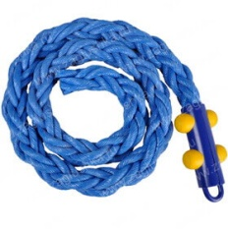
77 | 0021МП | Ручка скобы 400мм | 2 |  | 9007 | 0.52 | 0.12 | 0.04 | 0.002 | 4 | 8 |  | 0 | 0.005
78 | 0023МП | Арка винтового спуска (площадка 800х600) | 1 |  | 9007 | 0.6 | 0.73 | 1.1 | 0.482 | 8 | 8 | 8 | 8 | 0.482
79 | 0024МП | Панель-решетка 600х700 | 4 |  | 9007 | 0.6 | 0.16 | 0.72 | 0.071 | 4 | 16 |  | 0 | 0.284
80 | 0022МП (чертеж с изменениями) | Арка боковая 600х1100 | 3 |  | 9007 | 1.13 | 0.6 | 0.04 | 0.027 | 6 | 18 |  | 0 | 0.081
81 | 0026МП | Пожарный спуск 2500 (площадка-800) | 1 |  | 9007 | 2.55 | 0.75 | 0.35 | 0.669 | 4 | 4 |  | 0 | 0.669
82 | 0229МП | Закладная для винтового спуска 1500 | 1 |  | 9007 |  |  |  |  |  | 0 |  | 0 | 0.000
83 | 0084МП | Поручень горки дуга (570mm) | 3 | 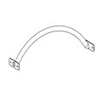 | 9007 |  |  |  |  |  | 0 |  | 0 | 0.000
 |  |  |  |  |  |  |  |  |  |  | 0 |  | 0 | 0.000
84 | 0228МП | Канатная сетка 2000х2000 трехсторонняя (комплект) | 1 | 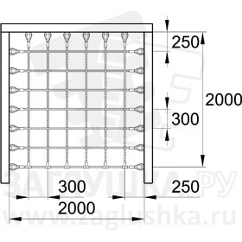 | красный | 2 | 2 | 0.015 | 0.0185 |  | 0 |  | 0 | 0.018
Горка 600х1700 H=900 |  |  |  |  |  |  |  |  |  |  | 0 |  | 0 | 0.000
85 | 0006СБ | Горка 600х1700 H=900 (ПНД) | 2 |  | 1023/2008 | 1.696 | 1.06 | 0.021 | 0.038 |  | 0 |  | 0 | 0.076
Горка 600х2100 H=1200 |  |  |  |  |  |  |  |  |  |  | 0 |  | 0 | 0.000
86 | 0004СБ | Горка 600х2100 H=1200 (ПНД) | 1 |  | 1023/2008 | 1.35 | 0.56 | 0.0015 | 0.001 |  | 0 |  | 0 | 0.001
 |  |  |  |  |  |  |  |  |  |  | 0 |  | 0 | 0.000
87 | 0209МП | Спуск винтовой 1500 желтый | 1 | 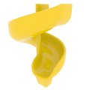 | желтый | 2 | 1.5 | 1.5 | 4.500 |  | 0 |  | 0 | 4.500
88 | П-5.01.01 | Заглушка пластиковая на болт М6 (черные) | 345 |  | Черный | 0.027 | 0.027 | 0.016 | 0.000 |  | 0 |  | 0 | 0.004
89 | П-5.01.02 | Заглушка пластиковая на болт М8-10 (черные) | 610 |  | Черный | 0.036 | 0.036 | 0.023 | 0.000 |  | 0 |  | 0 | 0.018
90 | П-5.01.03 | Заглушка пластиковая на столб 100х100 мм (черные) | 23 |  | Черный | 0.09 | 0.09 | 0.044 | 0.000 |  | 0 |  | 0 | 0.008 | 23
 |  |  |  |  |  |  |  |  |  |  | 542.0753984 |  | #NAME? | 10.819

